Пропозиція_товари
 |  |  |  |  | Додаток №1 до Запиту
Форма цінової пропозиції

(Назва Учасника), надає свою пропозицію щодо участі у закупівлю планшету та смартфону.
Відомості про підприємство |  |  | Повне найменування учасника – суб’єкта господарювання
 |  |  | Ідентифікаційний код за ЄДРПОУ або реєстраційний номер облікової картки платника податків
 |  |  | Реквізити (адреса - юридична та фактична, телефон, факс, телефон для контактів, e-mail, розрахунковий рахунок)
Відомості про особу (осіб), які уповноважені представляти інтереси Учасника |  |  | (Прізвище, ім’я, по батькові, посада, контактний телефон).
З об'єктивних причин в даній закупівлі аналоги не розглядаються. Подаючи пропозицію ви погоджуєтесь із повною відповідністю технічним характеристикам запиту. 1. Учасник повинен надати: фото товару, вказати - торгову марку, виробника, артикул, детально зазначати технічні характеристики товару (у відповідності до параметрів та вимог технічного опису), зазначити гарантійний термін. 2. Вартість пропозиції Учасника включає зберігання цілісності, доставку, розвантаження, занесення в приміщення за адресою: м. Київ ( точна адреса буде надана переможцю закупівлі перед підписанням договору) 3. Товар має бути належно упакований. Тара повинна забезпечувати повну цілісність упакувань Товару при транспортуванні. 4. У разі виявлення неякісного товару або такого, що не відповідає умовам договору, Учасник-переможець зобов’язаний замінити неякісний товар протягом 5 робочих днів з моменту виявлення неякісного товару на якісний без будь-якої додаткової оплати з боку замовника.
№ п/п | Найменування | Технічні характеристики та опис | Найменування товарів Технічні характеристики та опис | Кількість, шт | Ціна, за одиницю, (з урахуванням всіх податків і зборів) * | Вартість, грн., (з урахуванням всіх податків і зборів) * | Умови оплати, % передплата/післяплата | Термін поставки, календарних днів ( з дати отримання заявки від Замовника)

 |  | Запит** | Пропозиція (вказати модель, гарантію, торгову марку, виробника, параметри та характеристики продукції, фото обов'язково) |  |  |  | Пропозиція | Пропозиція
1 | 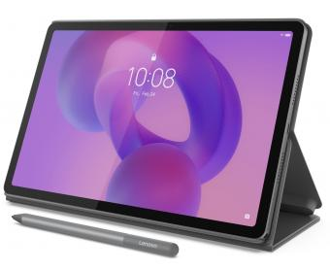 Планшет Lenovo Idea Tab 8/128 5G+ Pen and Folio Case | Тип матриці IPS Роздільна здатність екрану 2560x1600 Яскравість, ніт 500 Частота оновлення 90 Гц Особливості екрану:Немає Сенсорний екран :10-point Multi-touch Покриття екрану :глянцеве Захист:від відбитків Процесор:Модель CPU MediaTek Dimensity 6300 К-ть ядер, шт. 8 Робочі частоти, ГГц 2*2,4 ГГц + 6*2,0 ГГц Модель GPU :ARM Mali-G57 MC2 Пам'ять ОЗП Обсяг, ГБ 8 ПЗП Обсяг, ГБ:128 Слот для карт пам'яті:microSD Камера:Тильна, Мпікс 8 WEB-камера, Мп 5 Автофокус: Є Спалах: немає Акустика: Потужність, Вт 4 x 1,0 Вт Виробник: Dolby Atmos Порти та роз'єми: USB Type-C 1x USB-C 2.0 HDMI: немає Аудио 3,5 мм Комбінований Мережа і комунікації: Wi-Fi 802.11 ac (Wi-Fi 5) Bluetooth 5.2 3G/ 4G 5G Кількість SIM-карт: 1 NFC-чіп: Ні GPS-модуль A-GPS Galileo Glonass Автономність: Lithium-Polymer Ємність, мА*год.:7040 Час роботи до, г.:до 14 Швидка зарядка: Ні Версія ОС: Android 15 Док-станція: Ні Наявність стилуса: Є Чохол у комплекті:Так Комплектація:Планшет,Чохол,Інструкція користувача,Зарядний пристрій, Lenovo Tab Pen Гарантія від виробника 12 місяців |  | 30 |  | 0.00

2 | 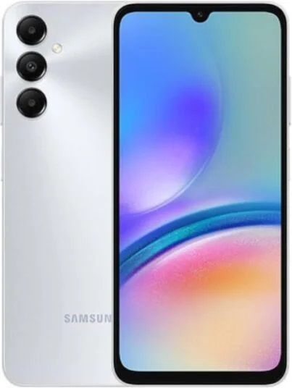 Смартфон Samsung Galaxy A16/A17 8/256 | Дисплей:Тип: Super AMOLED Діагональ: 6.7 дюймів Роздільна здатність: Full HD+ (1080 x 2340 пікселів) Частота оновлення: 90 Гц Продуктивність: Процесор: Існують різні версії пристрою. Залежно від ринку та підтримки мереж, смартфон може бути оснащений одним з наступних чіпсетів: MediaTek Helio G99 (у версії 4G) Samsung Exynos 1330 або MediaTek Dimensity 6300 (у версії 5G) Оперативна пам'ять: 8 ГБ Вбудована пам'ять: 256 ГБ Підтримка карт пам'яті: Так, microSD Камери: Основна камера: Потрійний модуль: Головний сенсор: 50 Мп з апертурою f/1.8 Ультраширококутний сенсор: 5 Мп з апертурою f/2.2 Макросенсор: 2 Мп з апертурою f/2.4 Фронтальна камера: 13 Мп Акумулятор та зарядка: Ємність: 5000 мАг Підтримка швидкої зарядки: Так Програмне забезпечення та інше: Операційна система: Android 14 з фірмовою оболонкою One UI Комунікації: Wi-Fi, Bluetooth, NFC, USB Type-C Біометрія: Сканер відбитків пальців Гарантія від виробника 12 місяців |  | 2 |  | 0.00

Всього вартість пропозиції, грн* |  |  |  |  |  | 0.00
* Товариство Червоного Хреста України є громадською неприбутковою організацією і просить надати максимальні знижки на товар, вказаний у ціновій пропозиції.
** Закупівля відбувається одним лотом.
***Орієнтовна сума договору – 442 000 грн.
Пропозицію надати у форматі .pdf та у форматі Exel
Примітка: вартість одиниці продукції та загальну вартість пропозиції потрібно заповнювати у гривнях, зазначаючи цифрове значення, яке має не більше двох знаків після коми.
Вимоги до поставки |  | Покупець має право протягом строку дії Договору (Додаток №2 до Запиту) здійснювати викуп Товару частинами у будь-якій кількості та у строки відповідно до власної потреби. Покупець залишає за собою право викупити як частину Товару, так і повний його обсяг. Ціни на Товар, визначені в ціновій пропозиції, залишаються незмінними незалежно від обсягу фактично викупленого Товару. Поставка кожної окремої партії Товару здійснюється відповідно до умов Договору (Додаток №2 до Запиту) з оформленням окремих видаткових накладних та/або актів приймання-передачі, якщо це передбачено домовленістю Сторін. Поставка Товару до місця призначення здійснюється за рахунок та силами Постачальника.

Ми погоджуємось, що всі витрати, пов’язані з пакуванням, доставкою товару, завантажувально-розвантажувальними роботами, здійснюються за рахунок Постачальника за наданою адресою.
Ми погоджуємося та ознайомлені з умовами типового Договору ТЧХУ (Додаток №2 до Запиту).
Ми погоджуємося з умовами, що Замовник має право розділити дану закупівлю між декількома постачальниками за умови наявності більш вигідних умов на різні позиції.
Ми погоджуємося з умовами, що Ви можете відхилити нашу чи всі надані пропозиції, та розуміємо, що Ви не обмежені у прийнятті будь-якої іншої пропозиції з більш вигідними для Вас умовами.
Ми погоджуємось зафіксувати цінову пропозицію протягом 90 календарних днів з моменту подачі
Подаючи свою пропозицію ми підтверджуємо повну комплектацію та відповідність умовам зазначеним в Запиті.
Учасники повинні надсилати цінові пропозиції з підписом і печаткою (за наявності)

 |  | Керівник організації/ФОП:____________________________ ( ____________________)
 |  | МП підпис ПІБ

